Электроника
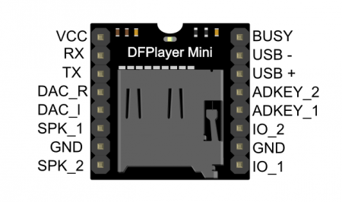
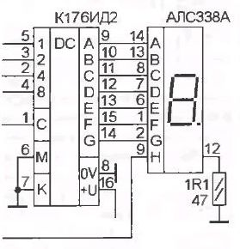
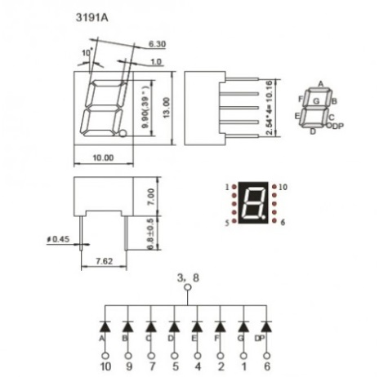
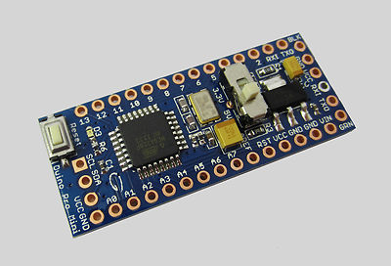
Порты ввода | Кол-во | Примечание | Meduino Pro Mini
Кнопки на этажах | 5 | D8 - D12 (PCINT0)
Кнопки вызова в кабине | 5 | A0 - A4 (PCINT1)
Геркон калибровки | 1 | A7 (аналоговый!)
Датчик тока серво дверей | 1 | A6

Порты вывода
Основной мотор | 3 | D2, D3, D4
Серво дверей | 1 | A5
Индикация номера этажа | 3 | D5, D6, D7
Управление звук.сигналом | 2 | TX0, RX1
Резерв (светодиод?) | 1 | D13
Всего | 22

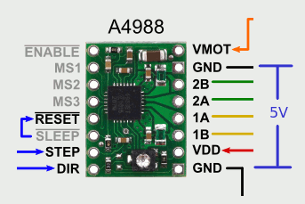

Контроллер
Meduino Pro Mini 328

Драйвер шагового мотора
A4988

Плата воспр.звука
DFPlayer Mini

Индикация номера этажа
К176ИД2
 |  |  | DFPlayer Mini

